Imóveis
 | Produto: Lançamento Imóveis Residenciais Médio e Alto Padrão em SP

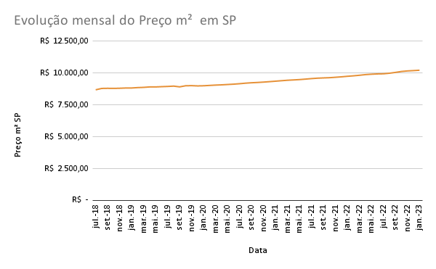
 | Fonte Lançamentos: | https://www.fipe.org.br/pt-br/publicacoes/relatorios/#relatorio-fipezap
 | Fonte Preços: | https://downloads.fipe.org.br/indices/indicadores-do-registro-imobiliario-esp-4t2022.pdf
 | Data | Lançamentos Imóveis | Preço m² SP | Xi | (Xi - M)² | Número índice (preço)
1 | Jul-18 | 1,524 | R$ 8,688.00 | 1,524 | 1,047,906 | 1.012
2 | Aug-18 | 1,982 | R$ 8,796.00 | 1,982 | 319,986 | 1.014
3 | Sep-18 | 1,790 | R$ 8,806.00 | 1,790 | 574,068 | 1.013
4 | Oct-18 | 2,355 | R$ 8,798.00 | 2,355 | 37,123 | 1.014
5 | Nov-18 | 2,346 | R$ 8,811.00 | 2,346 | 40,672 | 1.016
6 | Dec-18 | 2,526 | R$ 8,829.00 | 2,526 | 470 | 1.016
7 | Jan-19 | 1,497 | R$ 8,831.00 | 1,497 | 1,103,913 | 1.020
8 | Feb-19 | 1,658 | R$ 8,862.00 | 1,658 | 791,518 | 1.022
9 | Mar-19 | 2,857 | R$ 8,880.00 | 2,857 | 95,683 | 1.026
10 | Apr-19 | 2,232 | R$ 8,914.00 | 2,232 | 99,649 | 1.026
11 | May-19 | 2,551 | R$ 8,914.00 | 2,551 | 11 | 1.028
12 | Jun-19 | 2,548 | R$ 8,935.00 | 2,548 | 0 | 1.030
13 | Jul-19 | 1,824 | R$ 8,952.00 | 1,824 | 523,702 | 1.033
14 | Aug-19 | 2,350 | R$ 8,978.00 | 2,350 | 39,075 | 1.027
Evolução Mensal Lançamentos
15 | Sep-19 | 2,081 | R$ 8,919.00 | 2,081 | 217,783 | 1.037
16 | Oct-19 | 1,765 | R$ 9,006.00 | 1,765 | 612,577 | 1.038
17 | Nov-19 | 2,686 | R$ 9,015.00 | 2,686 | 19,134 | 1.035
18 | Dec-19 | 2,301 | R$ 8,994.00 | 2,301 | 60,847 | 1.037
19 | Jan-20 | 1,443 | R$ 9,006.00 | 1,443 | 1,220,302 | 1.040
20 | Feb-20 | 1,925 | R$ 9,033.00 | 1,925 | 387,721 | 1.043
21 | Mar-20 | 1,643 | R$ 9,059.00 | 1,643 | 818,433 | 1.045
22 | Apr-20 | 889 | R$ 9,078.00 | 889 | 2,751,195 | 1.048
23 | May-20 | 1,235 | R$ 9,105.00 | 1,235 | 1,723,110 | 1.051
24 | Jun-20 | 1,960 | R$ 9,132.00 | 1,960 | 345,359 | 1.055
25 | Jul-20 | 2,634 | R$ 9,167.00 | 2,634 | 7,452 | 1.060
26 | Aug-20 | 2,379 | R$ 9,210.00 | 2,379 | 28,450 | 1.064
27 | Sep-20 | 2,251 | R$ 9,242.00 | 2,251 | 88,015 | 1.066
28 | Oct-20 | 2,352 | R$ 9,265.00 | 2,352 | 38,288 | 1.070
29 | Nov-20 | 2,646 | R$ 9,294.00 | 2,646 | 9,668 | 1.074
30 | Dec-20 | 2,238 | R$ 9,329.00 | 2,238 | 95,897 | 1.078
31 | Jan-21 | 1,291 | R$ 9,366.00 | 1,291 | 1,579,226 | 1.082
32 | Feb-21 | 1,646 | R$ 9,403.00 | 1,646 | 813,014 | 1.086
33 | Mar-21 | 1,905 | R$ 9,439.00 | 1,905 | 413,028 | 1.089
34 | Apr-21 | 1,648 | R$ 9,464.00 | 1,648 | 809,411 | 1.092
35 | May-21 | 2,270 | R$ 9,491.00 | 2,270 | 77,102 | 1.097
36 | Jun-21 | 3,643 | R$ 9,529.00 | 3,643 | 1,199,742 | 1.101
37 | Jul-21 | 2,333 | R$ 9,569.00 | 2,333 | 46,084 | 1.105
38 | Aug-21 | 2,534 | R$ 9,602.00 | 2,534 | 187 | 1.108
39 | Sep-21 | 2,927 | R$ 9,622.00 | 2,927 | 143,889 | 1.110
40 | Oct-21 | 2,517 | R$ 9,640.00 | 2,517 | 941 | 1.113
41 | Nov-21 | 2,548 | R$ 9,673.00 | 2,548 | 0 | 1.117
42 | Dec-21 | 3,447 | R$ 9,708.00 | 3,447 | 808,790 | 1.122
43 | Jan-22 | 2,060 | R$ 9,751.00 | 2,060 | 237,825 | 1.126
44 | Feb-22 | 2,682 | R$ 9,787.00 | 2,682 | 18,044 | 1.132
45 | Mar-22 | 4,601 | R$ 9,831.00 | 4,601 | 4,216,153 | 1.137
46 | Apr-22 | 5,138 | R$ 9,882.00 | 5,138 | 6,709,795 | 1.141
47 | May-22 | 5,141 | R$ 9,913.00 | 5,141 | 6,725,346 | 1.144
48 | Jun-22 | 3,635 | R$ 9,936.00 | 3,635 | 1,182,281 | 1.145
49 | Jul-22 | 2,834 | R$ 9,946.00 | 2,834 | 81,983 | 1.150
50 | Aug-22 | 3,687 | R$ 9,991.00 | 3,687 | 1,298,067 | 1.157
51 | Sep-22 | 4,152 | R$ 10,055.00 | 4,152 | 2,573,866 | 1.166
52 | Oct-22 | 4,030 | R$ 10,129.00 | 4,030 | 2,197,294 | 1.171
53 | Nov-22 | 4,089 | R$ 10,171.00 | 4,089 | 2,375,690 | 1.174
54 | Dec-22 | 4,093 | R$ 10,196.00 | 4,093 | 2,388,036 | 1.177
55 | Jan-23 | 2,803 | R$ 10,226.00 | 2,803 | 65,192
 | Média |  |  | 2,548
 | Variância |  |  | 891981.71107
 | Desvio Padrão |  |  | 944.44783396

